ログイン
外部設計書 |  |  |  |  |  | チーム名 |  | 国士無双
 |  |  |  |  |  | 画面名 |  | ログイン、新規登録画面、登録完了画面 |  |  |  | 作成者 | 桃田 稲村 |  |  | 更新者 | 桃田
 |  |  |  |  |  | システム名 |  | らく雀 |  |  |  | 作成日 | 2024-06-12 |  |  | 更新日 | 2024-06-13
 |  |  |  |  |  | 備考

 | 画面設計
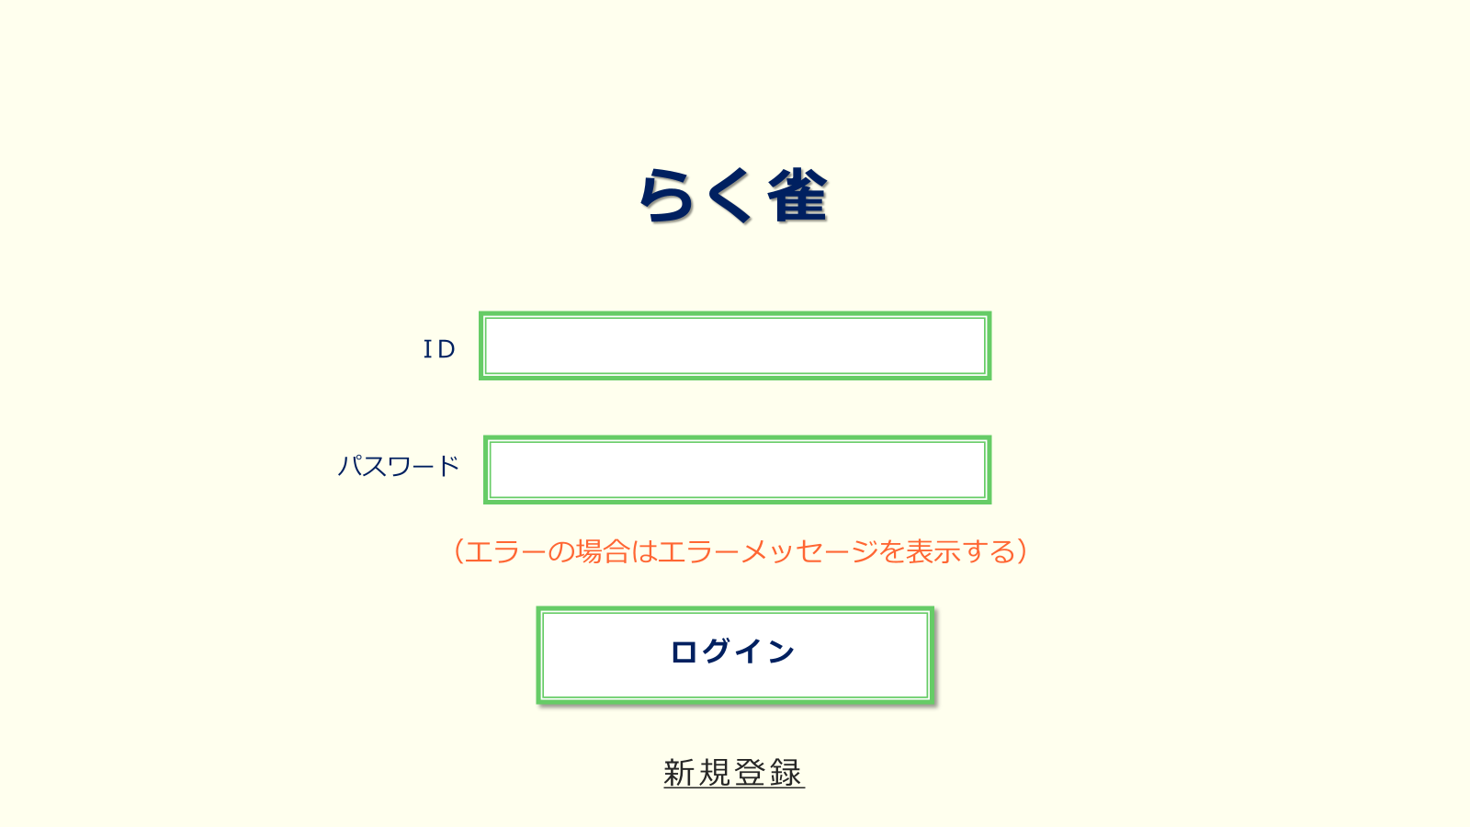

①
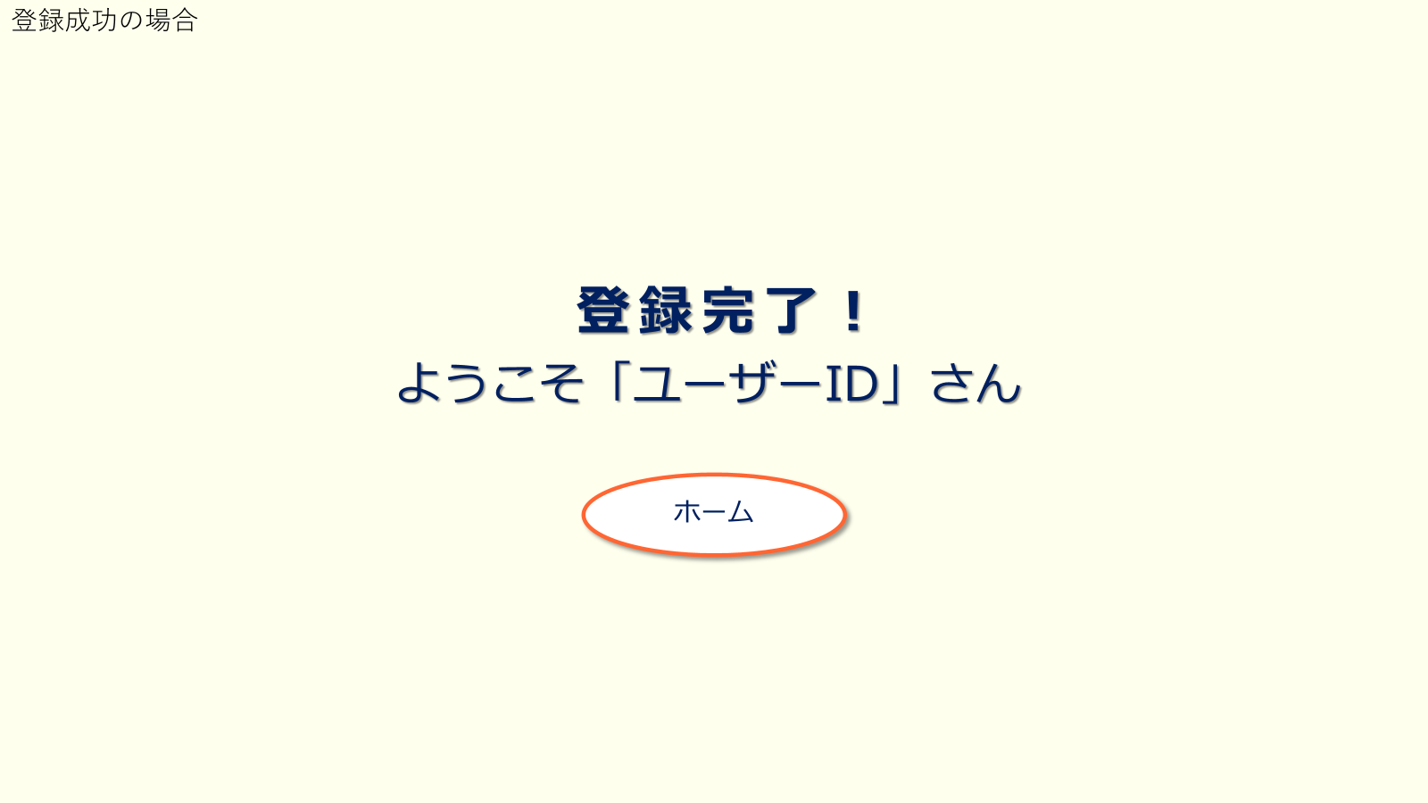
②

③

④

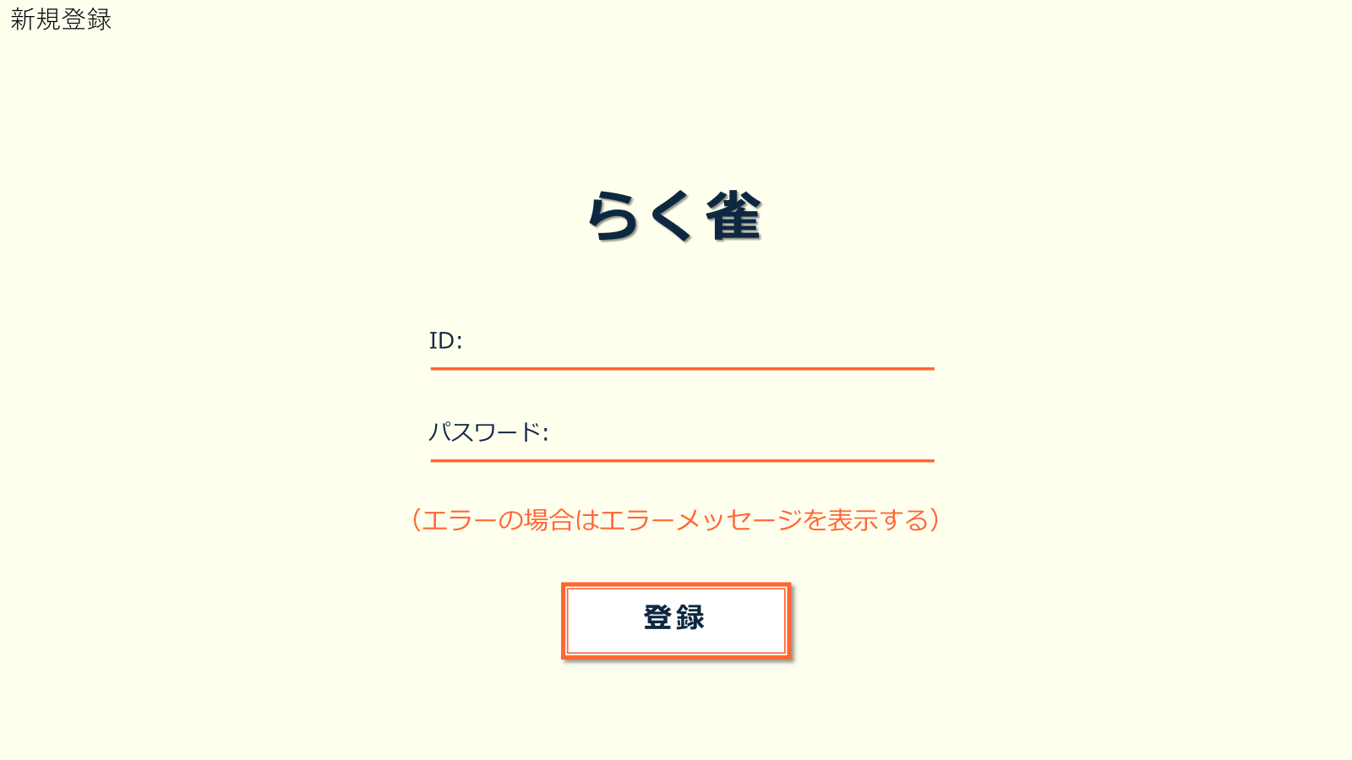
⑧

⑤

⑥

⑦

 | 機能設計
 |  | 1.ページロード

 |  |  | 本画面ではページロード時の処理は無し。
 |  |  | ログイン画面用jspを表示する。

 |  | 2.③ログインボタン押下時

 |  |  | ボタン押下時、以下のエラーチェックを行う。
 |  |  | 1.ログインIDが入力されていない。
 |  |  |  | 「ログインIDを入力してください。」エラーを表示する。
 |  |  | 2.パスワードが入力されていない。
 |  |  |  | 「パスワードを入力してください。」エラーを表示する。

 |  |  | 上記エラーが無い場合、以下のパスワードチェックを行う。
 |  |  | 1.パスワードにシステム上に設定したpepperを付与し、md5ハッシュ化する。
 |  |  | 2.ログインIDとハッシュ化したパスワードを用いてusersテーブルを検索し、1件ヒットするかどうかをチェックする。

 |  |  | 上記チェックにて、1件ヒットした場合は「ホーム」画面に遷移する。
 |  |  | 1件ヒットでない場合、本画面のメッセージエリアに「ログインIDまたはパスワードに誤りがあります」と表示する。
 |  |  | メッセージエリアは、メッセージが無い場合には背景色も表示しない。

 |  | 3.⑥登録ボタン押下時

 |  |  | ボタン押下時、以下のエラーチェックを行う。
 |  |  | 1.ログインIDが入力されていない。
 |  |  |  | 「ログインIDを入力してください。」エラーを表示する。
 |  |  | 2.パスワードが入力されていない。
 |  |  |  | 「パスワードを入力してください。」エラーを表示する。

 |  |  | 上記エラーが無い場合、以下のパスワードチェックを行う。
 |  |  | 1.パスワードにシステム上に設定したpepperを付与し、md5ハッシュ化する。
 |  |  | 2.ログインIDとハッシュ化したパスワードを用いてusersテーブルを検索し、1件ヒットするかどうかをチェックする。

 |  |  | 上記チェックにて、1件ヒットした場合は「このIDは既に登録されています」と表示する。
 |  |  | ヒットしなかった場合、「登録完了」画面にうつる。
 |  |  | メッセージエリアは、メッセージが無い場合には背景色も表示しない。

 | 項目定義書

 | No |  | 物理名 |  | 論理名 |  | 画面型 |  | データ型(Java) | min | max | DBテーブル |  | DBカラム | 備考
 |  | 1 | LoginId |  | ログインID |  | input |  | String |  |  | users |  | user_id
 |  | 2 | Password |  | パスワード |  | input |  | String
 |  | 3 | LoginButtun |  | ログインボタン |  | button |  | String
 |  | 4 | NewRegistButtun |  | 新規登録ボタン |  | button |  | String
 |  | 5 | LoginId |  | ログインID |  | input |  | String
 |  | 6 | Password |  | パスワード |  | input |  | String
 |  | 7 | RegistButtn |  | 登録ボタン |  | buttun |  | String
 |  | 8 | HomeButtun |  | ホームページボタン |  | buttun |  | String

ホーム
外部設計書 |  |  |  |  | チーム名 |  | 国士無双
 |  |  |  |  | 画面名 |  | ホーム画面 |  |  |  | 作成者 | 桃田 稲村 |  |  | 更新者 | 桃田
 |  |  |  |  | システム名 |  | らく雀 |  |  |  | 作成日 | 2024-06-12 |  |  | 更新日 | 2024-06-13
 |  |  |  |  | 備考

 | 画面設計

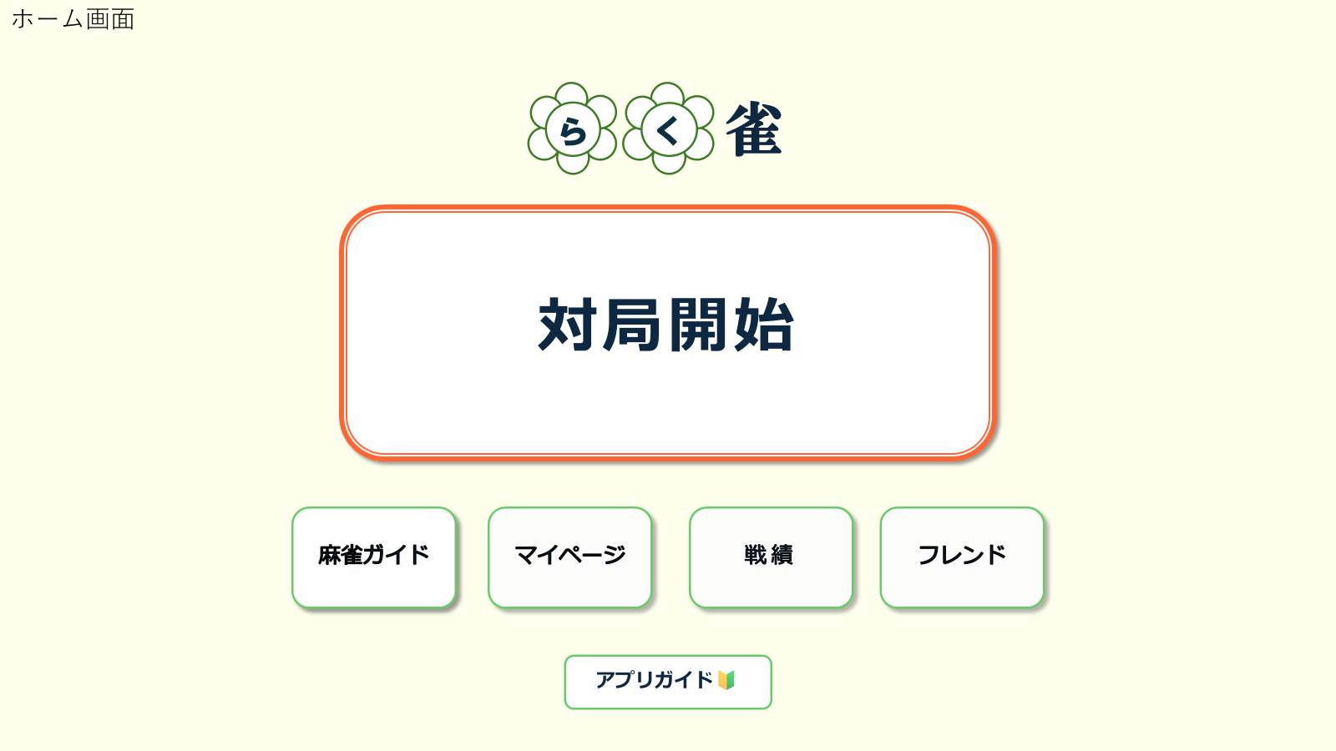

①

②
③
④
⑤

⑥

 | 機能設計
 |  |  | 1.ページロード
 |  |  | ホームページ用jspを表示。

 |  |  | ①対局開始ボタン押下時
 |  |  | 「対局開始」ボタンを押すと、対局補助画面にうつる。

 |  |  | ②麻雀ガイドボタン押下時
 |  |  | 麻雀ガイドボタンを押すと、麻雀ガイド画面に移行する。

 |  |  | 3．マイページボタンを押すと、マイページ画面に移行する。
 |  |  | 4.戦績ボタンを押すと、戦績表示画面に移行する。
 |  |  | 5．フレンドボタンを押すと、フレンド表示画面に移行する。
 |  |  | 6. アプリガイドボタンを押すと、アプリガイド画面に移行する。

 | 項目定義書

 | No |  | 物理名 | 論理名 |  | 画面型 |  | データ型(Java) | min | max | DBテーブル |  | DBカラム | 備考
 |  | 1 | Start | 対局開始ボタン |  | button
 |  | 2 | Rule | 麻雀ルール表示ボタン |  | button
 |  | 3 | Mypage | マイページボタン |  | button
 |  | 4 | Record | 戦績確認ボタン |  | button
 |  | 5 | FriendList | フレンド表示ボタン |  | button
 |  | 6 | AppGuide | アプリガイドボタン |  | button

補助開始ポップアップ
外部設計書 |  |  |  |  | チーム名 |  | 国士無双
 |  |  |  |  | 画面名 |  | 補助開始ポップアップ |  |  |  | 作成者 | 宮下 |  |  | 更新者
 |  |  |  |  | システム名 |  | らく雀 |  |  |  | 作成日 | 2024-06-12 |  |  | 更新日 | 2024-06-13
 |  |  |  |  | 備考

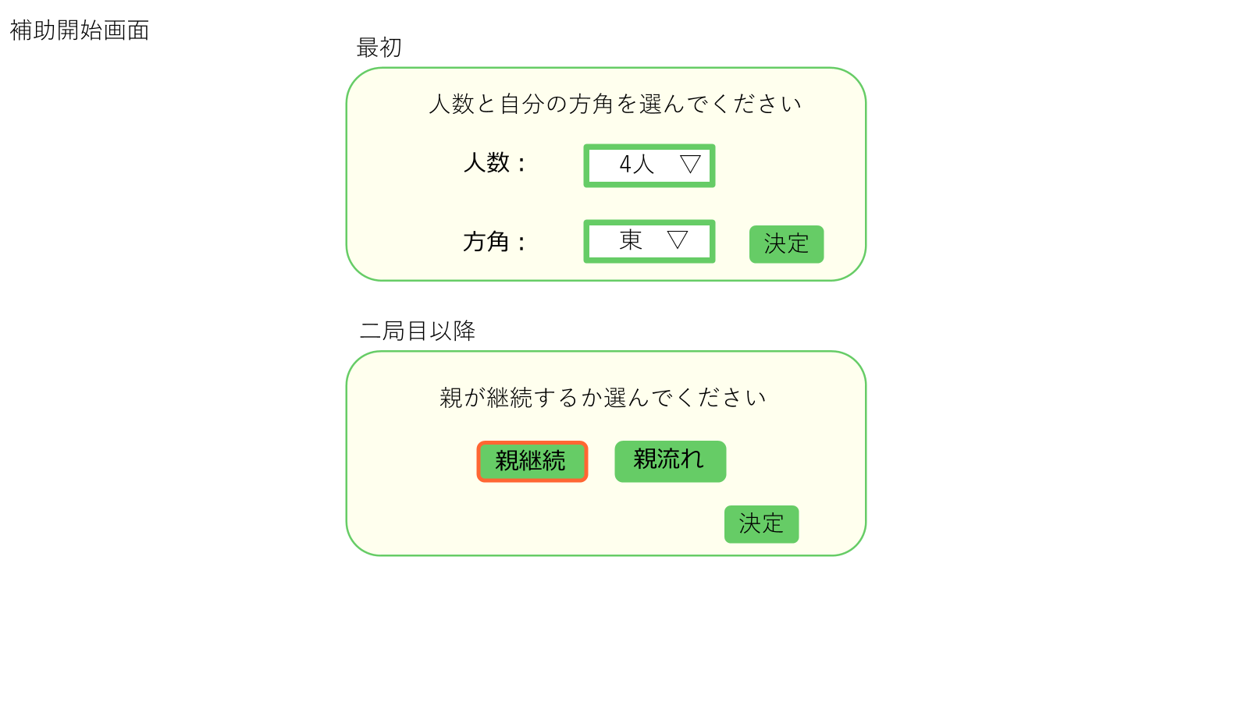
 | 画面設計

②
④
①
③

⑥
⑤
⑦

 | 機能設計
 |  | 1.ページロード
 |  |  | ページロード時に①をポップアップ表示
 |  |  | 二週目以降は⑤をポップアップ表示
 |  |  | ポップアップ時は背景を暗くする

 |  | 2.④、⑦の決定ボタンをクリック
 |  |  | ④の場合は選択された情報を保持
 |  |  | ⑦の場合は、親継続なら本場を追加、親流れなら局を進める
 |  |  | ポップアップを消す 補助メイン画面に遷移

 | 項目定義書

 | No |  | 物理名 | 論理名 |  | 画面型 |  | データ型(Java) | min | max | DBテーブル |  | DBカラム | 備考
 |  | 1
 |  | 2 | Numbers | 人数 |  | input |  | String
 |  | 3 | Direction | 方角 |  | input |  | String
 |  | 4 | Disition | 決定 |  | button
 |  | 5
 |  | 6 | Continue | 親継続 |  | input |  | String
 |  | 7 | Disition | 決定 |  | button

補助メイン
外部設計書 |  |  |  |  |  | チーム名 |  | 国士無双
 |  |  |  |  |  | 画面名 |  | 補助メイン |  |  |  | 作成者 | 宮下 |  |  | 更新者
 |  |  |  |  |  | システム名 |  | らく雀 |  |  |  | 作成日 | 2024-06-12 |  |  | 更新日 | 2024-06-13
 |  |  |  |  |  | 備考

 | 画面設計
①
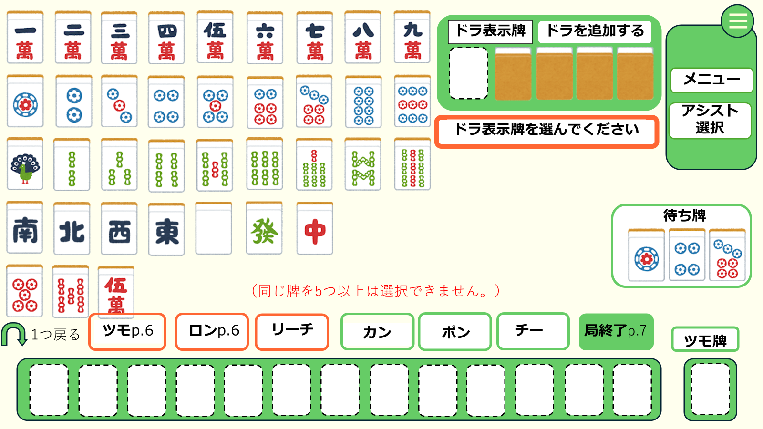
②
④

③
⑤

⑰

⑥

⑰
⑧
⑨
⑩
⑪
⑫
⑬
⑭

⑦
⑯

⑮

 | 機能設計
 |  | 1.ページロード
 |  |  | ページロード時に補助開始をポップアップ表示
 |  |  | 登録モードで画面を表示

 |  | 2.登録モード
 |  |  |  | ドラ表示牌を選択するように促すポップアップ⑰を表示
 |  |  |  | 牌を選択する枠①を強調
 |  |  | ドラ表示牌を選択
 |  |  |  | 選択された牌をドラ表示牌の欄に表示
 |  |  |  | 手牌を選択するように促すポップアップを表示
 |  |  | 手牌を選択
 |  |  |  | 選択された牌を手牌に登録し、表示
 |  |  |  | 手牌が選択された場合はその牌を削除
 |  |  |  | 13個の手牌が登録された場合の確認ポップアップを表示
 |  |  | ポップアップのボタンが押される
 |  |  |  | OKの場合は初期登録モード終了
 |  |  |  | 戻るの場合は、最後に追加された牌を削除

 |  | 3.通常モード
 |  |  | ツモ牌を選んで、手牌から捨てる牌を選ぶがワンセット
 |  |  | ツモ牌は①から選んで⑯に表示、捨て牌は⑮から選択
 |  |  | １つ戻るボタンで直前の動作に戻る

 |  |  | ⑪～⑭のボタンは常に表示、⑪～⑬を押した場合は対応するポップアップを表示、⑭を置いた場合は終了画面に遷移

 |  |  | テンパイした場合はロンとリーチのボタンを表示、⑯手牌選択時はリーチ⑩、ない場合はロンボタン⑨を表示、⑥に待ち牌を表示
 |  |  | ツモボタン⑧はツモができる状態で表示 ロンツモボタンを押すとリザルト画面に遷移
 |  |  | リーチを押した場合はツモ切り、ツモ牌しか捨て牌に選択できない

 |  |  | ②ドラ表示牌を追加ボタンを押すと牌①から牌を選ぶ、左から順に画像を選んだ牌に変更

 |  |  | エラー文は⑰に表示 手牌に5つ以上 リーチ時に手牌から選択

 | 項目定義書

 | No |  | 物理名 |  | 論理名 |  | 画面型 |  | データ型(Java) | min | max | DBテーブル |  | DBカラム | 備考
 |  | 1 | tile |  | 牌 |  | button
 |  | 2 | dora_button |  | ドラ追加ボタン |  | button
 |  | 3 | dora |  | ドラ表示牌 |  | div
 |  | 4 | menu_button |  | メニューボタン |  | button
 |  | 5 | menu |  | メニュー |  | button
 |  | 6 | waiting_tile |  | 待ち牌 |  | div
 |  | 7 | return |  | 戻る |  | button
 |  | 8 | tsumo |  | ツモ |  | button
 |  | 9 | ron |  | ロン |  | button
 |  | 10 | reach |  | リーチ |  | button
 |  | 11 | kan |  | カン |  | button
 |  | 12 | pon |  | ポン |  | button
 |  | 13 | chi |  | チー |  | button
 |  | 14 | finish |  | 終了 |  | button
 |  | 15 | hand |  | 手牌 |  | div
 |  | 16 | tumo_tile |  | ツモ牌 |  | div
 |  | 17 | errer |  | エラー文 |  | div

補助ポップアップ
外部設計書 |  |  |  |  |  | チーム名 |  | 国士無双
 |  |  |  |  |  | 画面名 |  | 補助ポップアップ |  |  |  | 作成者 | 宮下 |  |  | 更新者
 |  |  |  |  |  | システム名 |  | らく雀 |  |  |  | 作成日 | 2024-06-12 |  |  | 更新日 | 2024-06-13
 |  |  |  |  |  | 備考

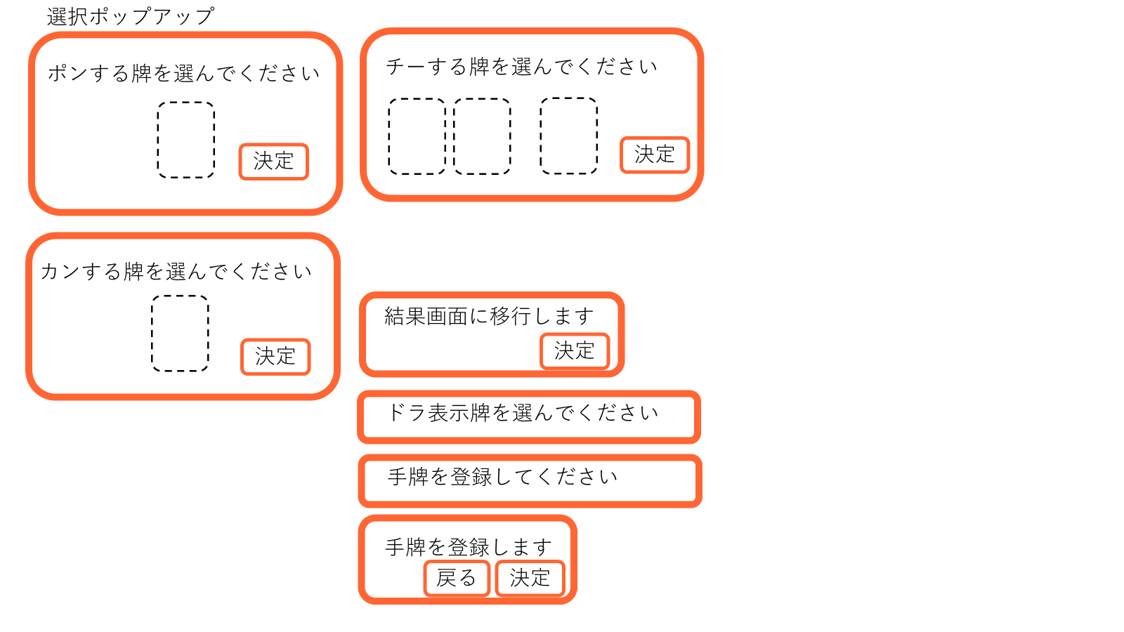
⑦
 | 画面設計
①

③
⑩

②
⑨
⑧

④
⑪

⑥
⑤
⑫

⑬

⑭

⑮
⑰
⑯

 | 機能設計
 |  |  | ① | 補助メインでポンを押すと表示
 |  |  |  | 牌を選択すると②に表示
 |  |  |  | 決定ボタン③で反映

 |  |  | ④ | 補助メインでカンを押すと表示
 |  |  |  | 牌を選択すると⑤に表示
 |  |  |  | 決定ボタン⑥で反映

 |  |  | ⑦ | 補助メインでチーを押すと表示
 |  |  |  | 手牌からユーザーが牌を二つ選択⑧に表示
 |  |  |  | 牌一覧からユーザーが牌を選択⑨に表示
 |  |  |  | 決定ボタン⑩で反映

 |  |  | ⑬ | 補助メインをロードした際に表示

 |  |  | ⑭ | ドラ表示牌選択後に表示

 |  |  | ⑮ | ユーザーが手牌を13個えらんだら表示
 |  |  |  | ⑯戻るを押すと最後に登録した手牌を削除
 |  |  |  | ⑰決定ボタンを押すと友情モードに移行

 | 項目定義書

 | No |  | 物理名 |  | 論理名 |  | 画面型 |  | データ型(Java) | min | max | DBテーブル |  | DBカラム | 備考
 |  | 1 | hai_select |  | 牌セレクト |  | input |  | int
 |  | 2 | decision |  | 決定ボタン |  | button
 |  | 3 | return |  | 戻るボタン |  | button

リザルト画面
外部設計書 |  |  |  |  | チーム名 |  | 国士無双
 |  |  |  |  | 画面名 |  | リザルト画面 |  |  |  | 作成者 | 桃田 稲村 |  |  | 更新者 | 桃田
 |  |  |  |  | システム名 |  | らく雀 |  |  |  | 作成日 | 2024-06-12 |  |  | 更新日 | 2024-06-13
 |  |  |  |  | 備考

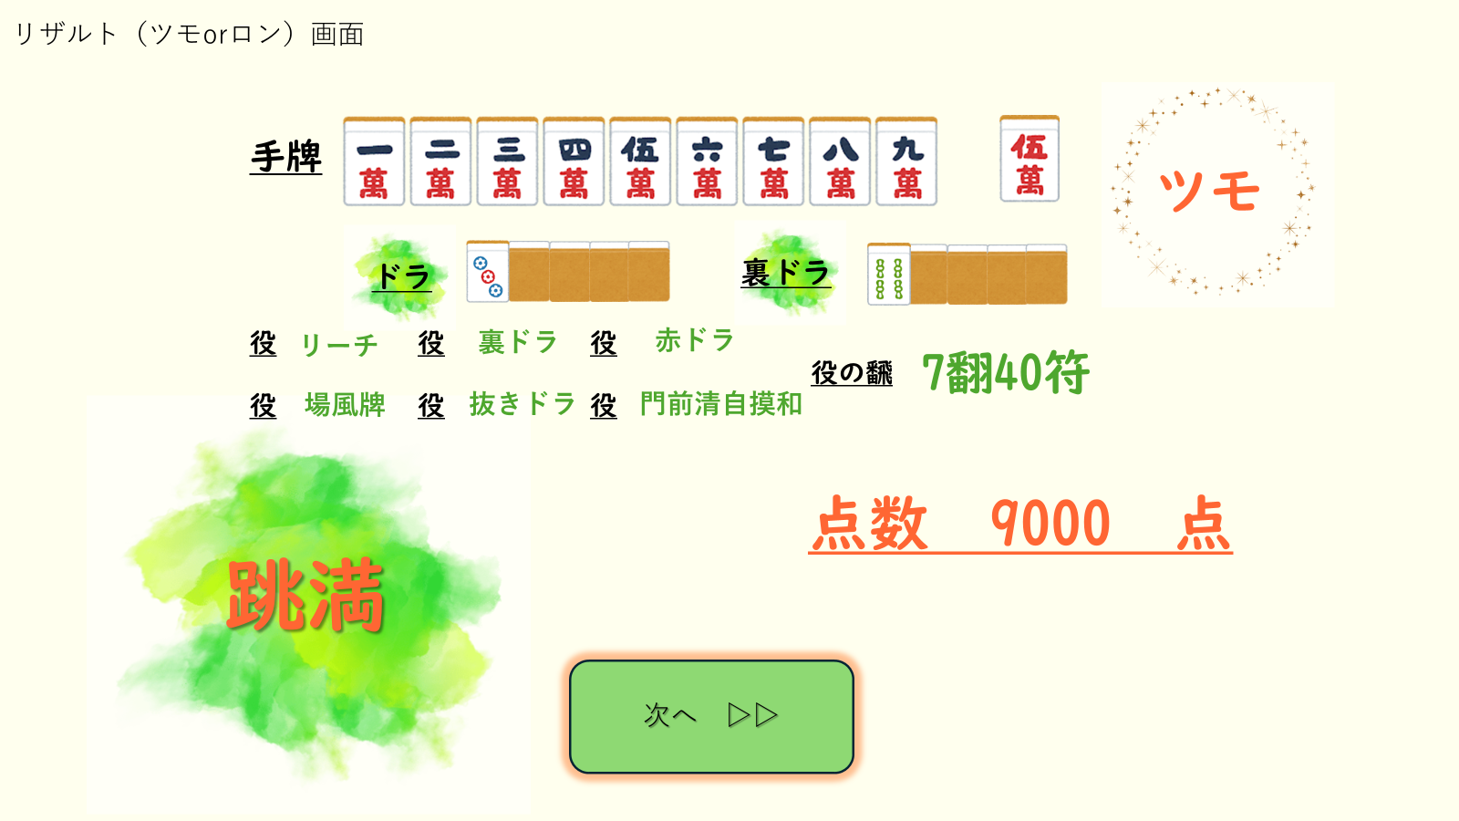
 | 画面設計

②

①

③
④

⑥
⑤

⑦
⑧

⑨

 | 機能設計
 |  | 1.ページロード

 |  | ロード時の処理はなし。リザルト画面をjspで表示する。

 |  | 2.結果表示
 |  | ①対局終了時のユーザーの手牌を表示する。
 |  | ②対局終了時に、ツモで上がった場合は「ツモ」、ロンで上がった場合には「ロン」と表示する。
 |  | ③④その曲のドラを表示する。

 |  | ⑤データベースと照合して、対局終了時のユーザーの手牌からそろっている役を見つけ出し一つずつ表示する。

 |  | ⑥出てきた役を合わせて計算して合計を「翻符」で表示する。

 |  | ⑦点数の名前を表示する。

 |  | ⑧この局の点数を表示する。

 |  | ⑨「次へ」を押すと、つぎのページに移動する。

 | 項目定義書

 | No |  | 物理名 | 論理名 |  | 画面型 |  | データ型(Java) | min | max | DBテーブル |  | DBカラム | 備考
 |  | 1 | Hand | 手牌 |  | div |  | String
 |  | 2 | Result | ツモロン |  | div |  | String
 |  | 3 | Dora | ドラ |  | div |  | String
 |  | 4 | Uradora | 裏ドラ |  | div |  | String
 |  | 5 | Yaku | 役 |  | div |  | String
 |  | 6 | han | 翻符 |  | div |  | String
 |  | 7 | Title | 点数の名前 |  | div |  | String
 |  | 8 | Point | 点数 |  | div |  | String
 |  | 9 | Next | 次ボタン |  | buttun

終了画面
①
外部設計書 |  |  |  |  |  | チーム名 |  | 国士無双
 |  |  |  |  |  | 画面名 |  | リザルト画面 |  |  |  | 作成者 | 桃田 稲村 |  |  | 更新者
 |  |  |  |  |  | システム名 |  | らく雀 |  |  |  | 作成日 | 2024-06-12 |  |  | 更新日 | 2024-06-13
 |  |  |  |  |  | 備考

 | 画面設計

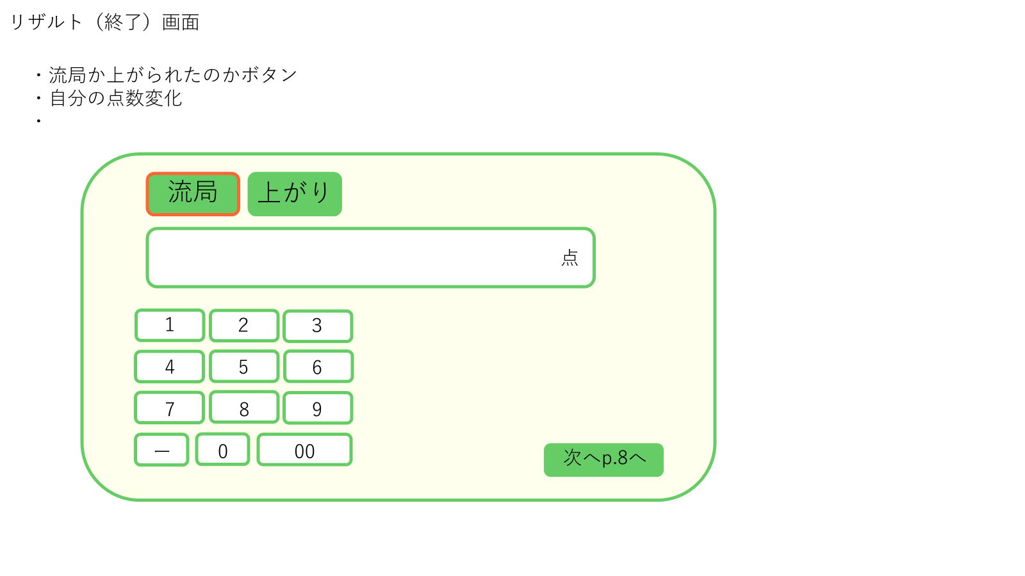

①
②

③

④

⑤

 | 機能設計
 |  |  | 1.ページロード
 |  |  |  | 前のリザルト画面で次へボタンが押されたとき、リザルト終了画面JSPを表示する。
 |  |  |  | ポップアップで表示する。

 |  |  | 2.流局の場合
 |  |  |  | 流局の場合、③に④から点数を入力し①の流局ボタンを押す。
 |  |  |  | 入力を終えたら、⑤の次へを押す。

 |  |  | 3.上がった場合
 |  |  |  | 上がりで対局を終えた場合、③に④から点数を入力し②の上がりボタンを押す。
 |  |  |  | 入力を終えたら、⑤の次へを押す。

 | 項目定義書

 | No |  | 物理名 |  | 論理名 |  | 画面型 |  | データ型(Java) | min | max | DBテーブル |  | DBカラム | 備考
 |  | 1 | ryukyoku |  | 流局 |  | button
 |  | 2 | win |  | 上がり |  | button
 |  | 3 | point |  | 点 |  | div |  | int
 |  | 4 | number |  | 数字 |  | button
 |  | 5 | next |  | 次へ |  | button

合計点表示画面
外部設計書 |  |  |  |  | チーム名 |  | 国士無双
 |  |  |  |  | 画面名 |  | 合計点表示画面 |  |  |  | 作成者 | 桃田 稲村 |  |  | 更新者
 |  |  |  |  | システム名 |  | らく雀 |  |  |  | 作成日 | 2024-06-12 |  |  | 更新日 | 2024-06-13
 |  |  |  |  | 備考

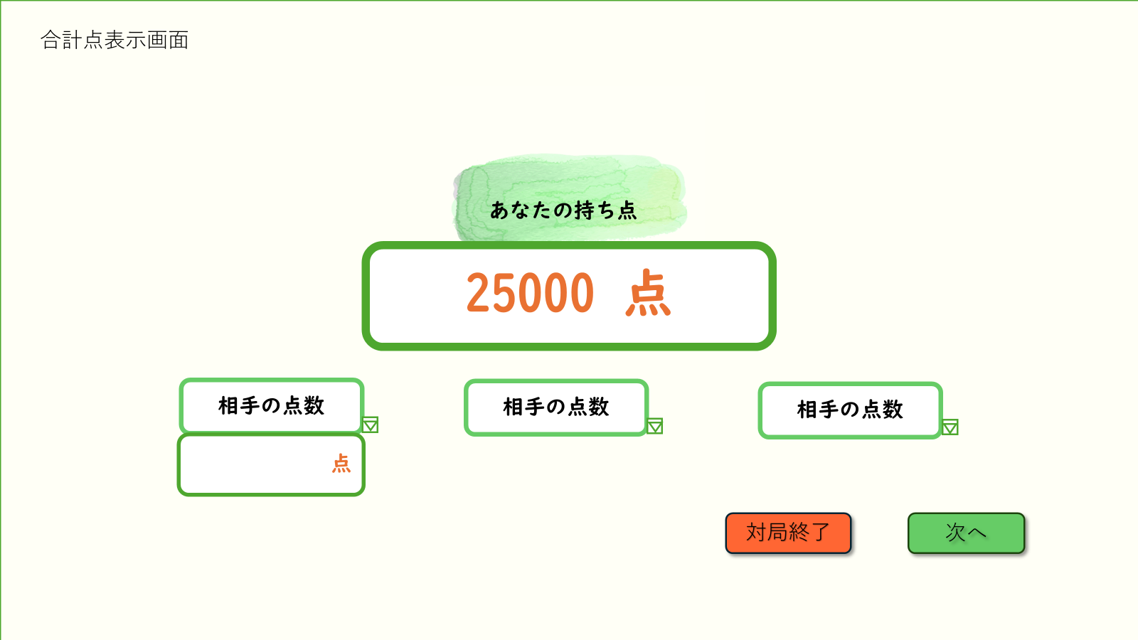
 | 画面設計

①

②

③
④

 | 機能設計
 |  |  | 1.ページロード
 |  |  | ページロード時の処理はなし。

 |  |  | 2.持ち点表示
 |  |  | ①ユーザーの持ち点を記録し、表示する。

 |  |  | ②相手の点数は任意で入力する。入力する際、右下の▽ボタンを押せば、プルダウン表示で点数入力が可能になる。

 |  |  | ③「対局終了」ボタンを押すと、対局終了画面に移行する。

 |  |  | ④「次へ」ボタンを押すと、補助メイン画面に移行する。

 | 項目定義書

 | No |  | 物理名 | 論理名 |  | 画面型 |  | データ型(Java) | min | max | DBテーブル |  | DBカラム | 備考
 |  | 1 | Total Point | 合計点 |  | div |  | String
 |  | 2 | Oppoment_point | 相手の点 |  | input |  | String
 |  | 3 | Finish | 対局終了 |  | div |  | String
 |  | 4 | Next | 次へボタン |  | button

対局終了画面
外部設計書 |  |  |  |  | チーム名 |  | 国士無双
 |  |  |  |  | 画面名 |  | 対局終了画面 |  |  |  | 作成者 | 桃田 稲村 |  |  | 更新者
 |  |  |  |  | システム名 |  | らく雀 |  |  |  | 作成日 | 2024-06-12 |  |  | 更新日 | 2024-06-13
 |  |  |  |  | 備考

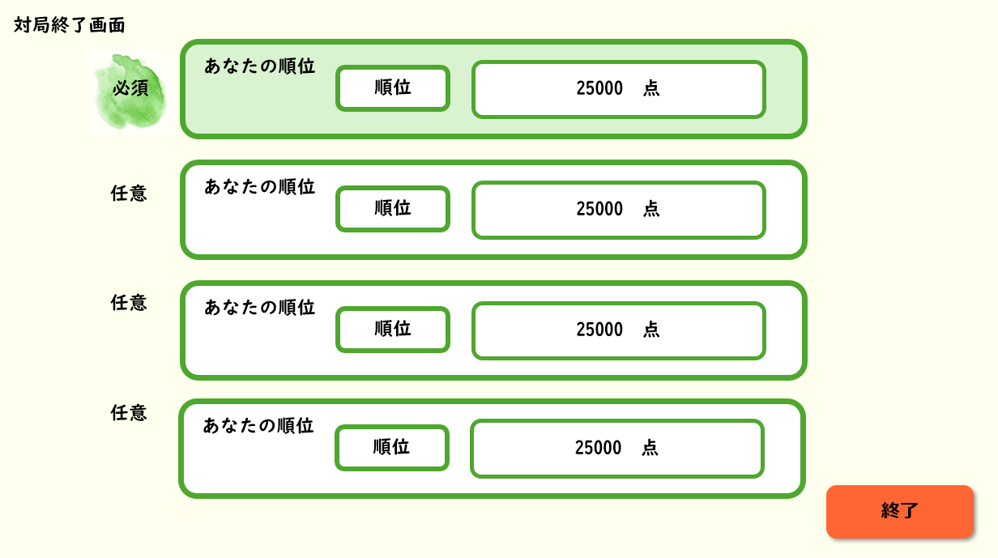
 | 画面設計

①
②
③

④

⑤
⑥
⑦

⑧

 | 機能設計
 |  | 1.ページロード
 |  | 補助(3)の試合終了をクリック時にロードを行い、対局終了画面用のjspを表示させます。

 |  | 2.ユーザーの順位表示
 |  | ①あなたの順位の中には補助(3)に表示されていた②点数をユーザーの得点欄に入力していただきます。
 |  | ②順位は選択式にしてあるためユーザーに登録していただきます。

 |  | 3.対戦相手の点数、
 |  | ④対戦相手は⑤名前、⑥順位、⑦点数は任意入力としており、入力することで対戦履歴に入力した内容が表示されるようになります。

 |  | 4.終了ボタン
 |  | ⑧終了ボタンを押すことでホームへ移動します。

 | 項目定義書

 | No |  | 物理名 | 論理名 |  | 画面型 |  | データ型(Java) | min | max | DBテーブル |  | DBカラム | 備考
 |  | 1 | user_rank | あなたの順位 |  | div |  | String
 |  | 2 | rank | 順位 |  | input
 |  | 3 | point | 得点 |  | div |  | Int
 |  | 4 | oppoment_name | 対戦相手の氏名 |  | div |  | String
 |  | 5 | oppoment_point | 対戦相手の得点 |  | div |  | Int
 |  | 6 | oppoment_rank | 対戦相手の順位 |  | input
 |  | 7 | finish | 終了ボタン |  | botton

ルール
外部設計書 |  |  |  |  |  |  |  | チーム名 |  |  | 国士無双
 |  |  |  |  |  |  |  | 画面名 |  |  | 麻雀ガイド画面 |  |  |  | 作成者 | 桃田 稲村 |  |  | 更新者 | 木村
 |  |  |  |  |  |  |  | システム名 |  |  | らく雀 |  |  |  | 作成日 | 2024-06-12 |  |  | 更新日 | 2024-06-13
 |  |  |  |  |  |  |  | 備考

 | 画面設計
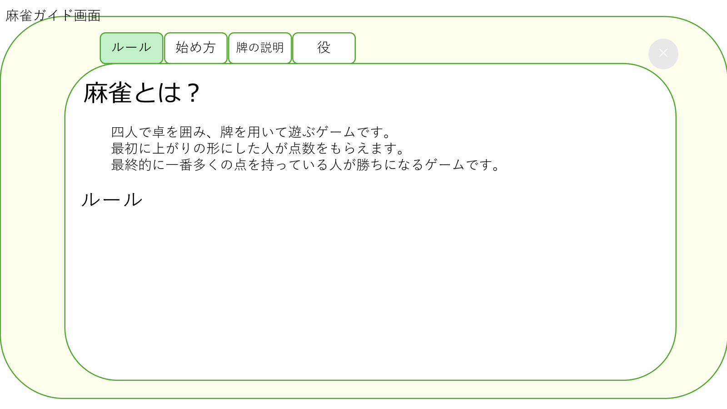
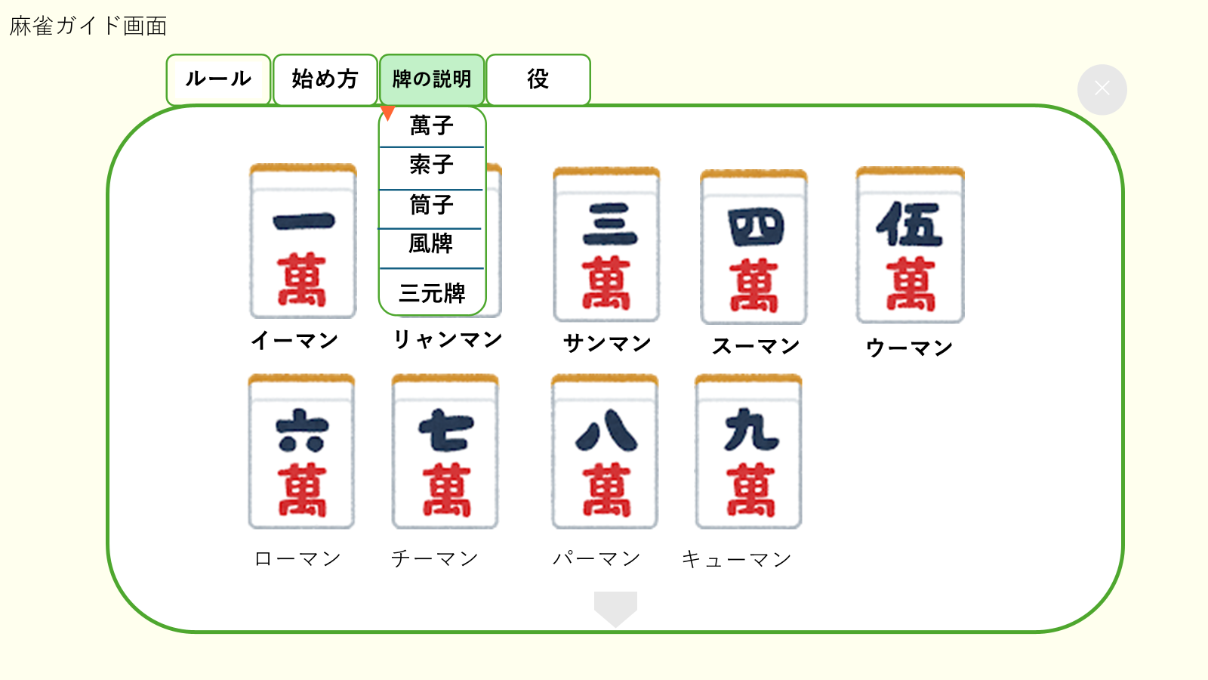

①
③

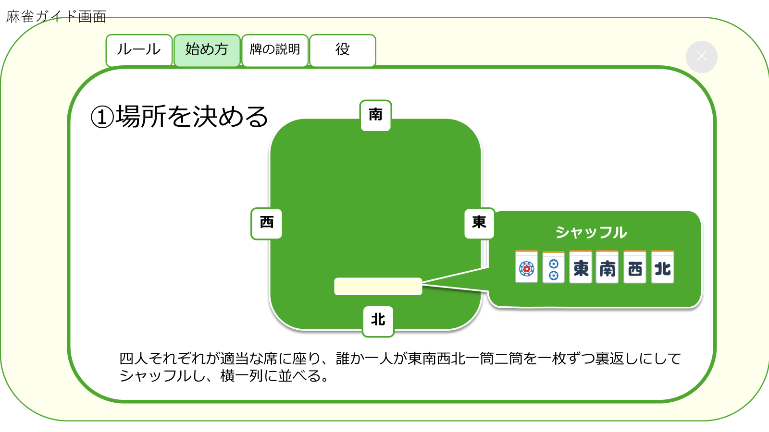
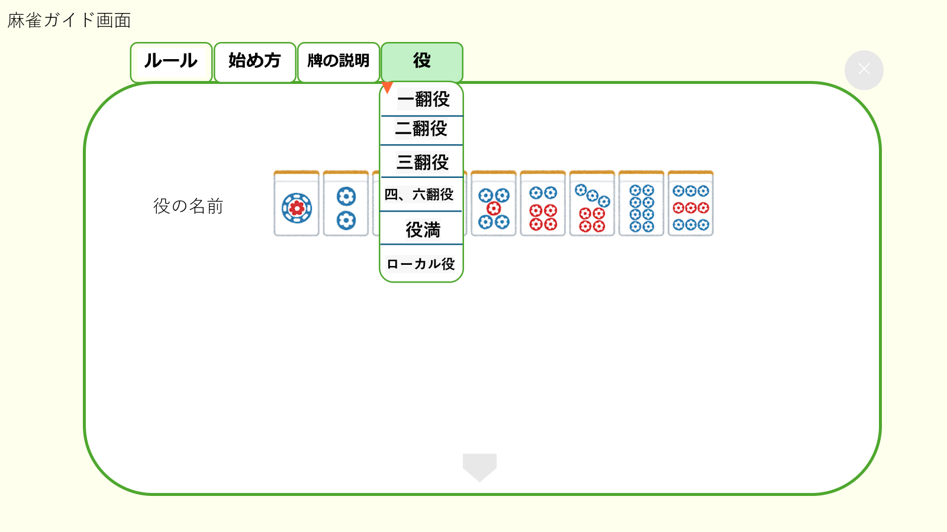

②
④

 | 機能設計
 |  |  | 1.ページロード
 |  |  |  | ルール画面用RuleServletを表示する。
 |  |  |  | 上部に「ルール」、「始め方」、「牌の説明」、「役」をタブで表示する。
 |  |  |  | 起動時には①を表示。

 |  |  | 2.①の表示
 |  |  |  | ページロード時に自動的に①の画面が表示される。
 |  |  |  | 麻雀のルールが文章で表示される。下にスクロールして見ることが出来る。

 |  |  | 3.②の表示
 |  |  |  | 「始め方」タブをクリックすると表示される。
 |  |  |  | はじめに表示される画面は「①の場所を決める」
 |  |  |  | 下にスクロールしていくと、
 |  |  |  |  |  | ①場所を決める
 |  |  |  |  |  | ②仮東を決める
 |  |  |  |  |  | ③親を決める
 |  |  |  |  |  | ④親がサイコロを投げて牌を取り分ける
 |  |  |  |  |  | ⑤ドラを表示する
 |  |  |  |  |  | ⑥親が牌を捨てて試合開始 |  |  |  | と説明が図と共に表示される。

 |  |  | 4.③の表示
 |  |  |  | 「牌の説明」をクリックすると表示される。
 |  |  |  |  | 麻雀牌の画像が横二列に表示される。
 |  |  |  |  | はじめに表示される画面は「萬子」
 |  |  |  |  | 下にスクロールしていくと、
 |  |  |  |  |  | ①萬子
 |  |  |  |  |  | ②索子
 |  |  |  |  |  | ③筒子
 |  |  |  |  |  | ④風牌
 |  |  |  |  |  | ⑤三元牌 と、各牌の画像と名前が表示される。
 |  |  |  |  | 逆三角形のボタンをクリックすると、項目一覧が表示される。

 |  |  | 5.④の表示
 |  |  |  | 「役の説明」をクリックすると表示される。
 |  |  |  |  | 役の画像が横一列ずつ表示される。
 |  |  |  | 下にスクロールしていくと、
 |  |  |  | 役の名前と役一覧が一列ずつ表示される。
 |  |  |  |  |  | ①一翻役
 |  |  |  |  |  | ②二翻役
 |  |  |  |  |  | ③三翻役
 |  |  |  |  |  | ④四、六翻役
 |  |  |  |  |  | ⑤役満
 |  |  |  |  |  | ⑥ローカル役 の順に表示される。
 |  |  |  |  | 逆三角形のボタンをクリックすると、項目一覧が表示される。

 | 項目定義書

 | No |  | 物理名 |  |  |  | 論理名 |  | 画面型 |  |  | データ型(Java) | min | max | DBテーブル |  | DBカラム | 備考
 |  | 1 | rule |  |  |  | ルール |  | button
 |  | 2 | start |  |  |  | 始め方 |  | button
 |  | 3 | hai_explanation |  |  |  | 牌の説明 |  | button
 |  | 4 | yaku_explanation |  |  |  | 役の説明 |  | button
 |  | 5 | cancel |  |  |  | 画面削除 |  | button

マイページ
外部設計書 |  |  |  |  |  | チーム名 |  | 国士無双
 |  |  |  |  |  | 画面名 |  | マイページ画面 |  |  |  | 作成者 | 桃田 稲村 |  |  | 更新者
 |  |  |  |  |  | システム名 |  | らく雀 |  |  |  | 作成日 | 2024-06-12 |  |  | 更新日 | 2024-06-13
 |  |  |  |  |  | 備考

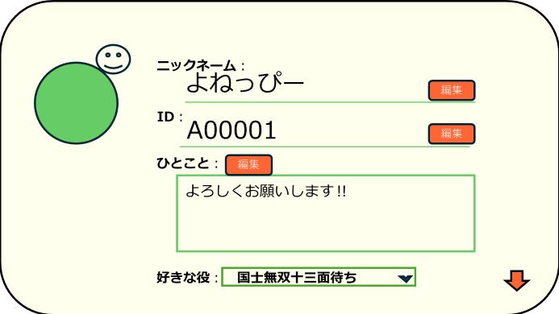
 | 画面設計
 |  |  |  |  | 1

③
①

②

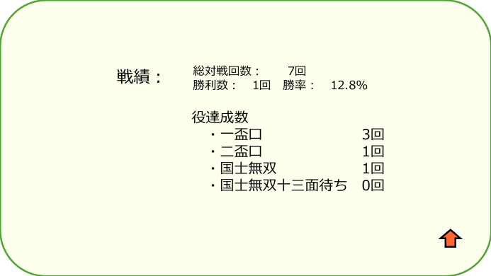

 | 機能設計

 |  | 1.ページロード
 |  |  | マイページ画面用JSPを表示する。
 |  |  | 下にスクロールで戦績を表示する。

 |  | 2.①編集ボタンクリック
 |  |  | 各編集ボタンのクリック時、編集部分のテキストエリアにカーソルが表示され編集できるようになる。
 |  |  | 編集をすると自動的に登録される。

 |  | 3.②好きな役を選択
 |  |  | 右の▽をクリックすると役の一覧が表示される。
 |  |  | 一覧から選択する。

 |  | 4.③プロフィール画像の編集
 |  |  | プロフィール画像をクリックすると、「ライブラリから選択」というボタンが表示され、クリックするとユーザーの携帯のライブラリから写真を追加することができる。

 | 項目定義書

 | No |  | 物理名 | 論理名 |  |  | 画面型 |  | データ型(Java) | min | max | DBテーブル |  | DBカラム | 備考
 |  |  | name | ニックネーム |  |  | div |  | String
 |  |  | userid | ID |  |  | div |  | String
 |  |  | message | ひとこと |  |  | div |  | String
 |  |  | yaku | 好きな役 |  |  | div
 |  |  | new | 編集 |  |  | button

対戦履歴
外部設計書 |  |  |  |  |  |  |  | チーム名 |  | 国士無双
 |  |  |  |  |  |  |  | 画面名 |  | 対戦履歴 |  |  |  | 作成者 | 桃田 稲村 |  |  | 更新者
 |  |  |  |  |  |  |  | システム名 |  | らく雀 |  |  |  | 作成日 | 2024-06-12 |  |  | 更新日 | 2024-06-13
 |  |  |  |  |  |  |  | 備考

⑤
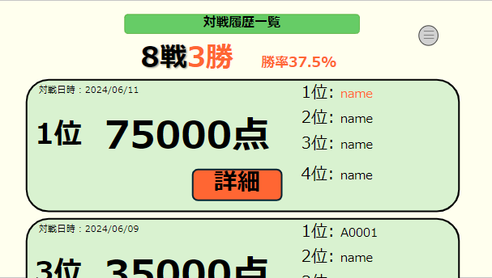
②
 | 画面設計
 |  |  |  |  | 対戦履歴一覧画面
④

③

①

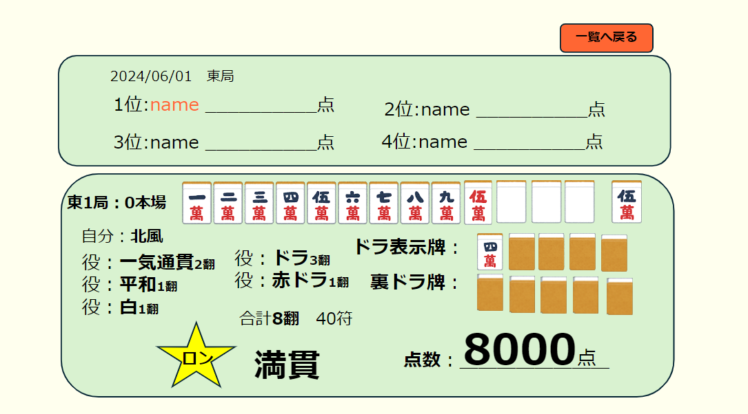
⑥
⑦
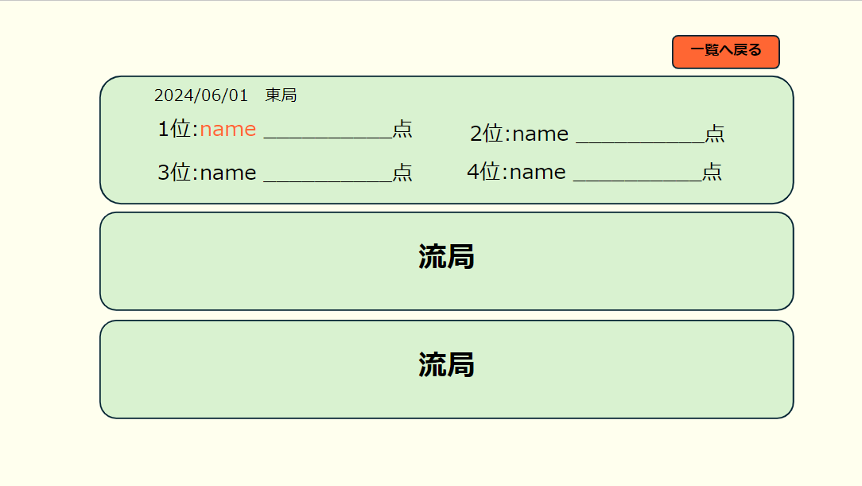
⑥
 | 画面設計 |  |  |  |  |  |  |  |  |  |  |  |  |  |  |  |  |  |  | 画面設計
 |  |  |  |  |  |  | 詳細画面
 |  |  |  |  |  |  |  |  |  |  |  |  |  |  |  |  |  |  |  |  | 詳細画面
 |  |  |  |  |  |  |  |  |  |  |  |  |  |  |  |  |  |  |  |  | （流局時）
⑦

⑧

⑨

 | 機能設計

 |  |  | 1.ページロード
 |  |  |  | 対戦履歴画面用JSPを表示する。
 |  |  |  | 上部に総対局数と上がり数、勝率を表示する。
 |  |  |  | ページ表示時、対戦履歴データを日付の昇順で取得する。
 |  |  |  | 対戦履歴データを一列で表示する。

 |  |  | 2.①詳細ボタンクリック
 |  |  |  | 詳細ボタンのクリック時、詳細画面JSPにページが切り替わり表示される。
 |  |  | 3.③メニューボタンクリック
 |  |  |  | メニューボタンのクリック時、メニューがポップアップ表示される。

 |  |  | 4.②一覧へ戻るボタンクリック
 |  |  |  | 一覧へ戻るボタンのクリック時、ページが戻り対戦履歴画面JSPが表示される。

 |  |  | 5.⑧⑨ユーザーの上がった際の詳細
 |  |  |  | ユーザーが上がった場合、⑧のような詳細が表示される。
 |  |  |  | 流れた場合、⑨流局と表示される。

 | 項目定義書

 | No |  | 物理名 |  |  | 論理名 |  |  | 画面型 |  | データ型(Java) | min | max | DBテーブル |  | DBカラム | 備考
 |  | 1 | detail |  |  | 詳細 |  |  | button
 |  | 2 | menu |  |  | メニュー |  |  | button
 |  | 3 | card |  |  | 戦歴データ |  |  | div |  | String
 |  | 3.1 | date |  |  | 対戦日時 |  |  | div |  | String
 |  | 3.2 | point |  |  | ユーザー得点 |  |  | div |  | String
 |  | 3.3 | number |  |  | 1位2位3位4位 |  |  | div |  | String
 |  | 4 | win |  |  | 勝率 |  |  | div |  | String
 |  | 5 | list |  |  | 対戦履歴一覧 |  |  | div |  | String
 |  | 6 | back |  |  | 一覧へ戻る |  |  | button
 |  | 7 | rank |  |  | 順位 |  |  | div |  | String |  |  |  |  |  |  |  |  |  |  | v
 |  | 7.1 | date |  |  | 日付 |  |  | div |  | String
 |  | 7.2 | number |  |  | 1位2位3位4位 |  |  | div |  | String
 |  | 8 | game |  |  | 東1局 |  |  | div |  | String
 |  | 8.1 | sheet_wind |  |  | 自風 |  |  | div |  | String
 |  | 8.2 | tile |  |  | 牌 |  |  | div |  | int
 |  | 8.3 | yaku |  |  | 役 |  |  | div |  | String
 |  | 8.4 | dora |  |  | ドラ、裏ドラ |  |  | div |  | String
 |  | 8.5 | han |  |  | 合計飜 |  |  | div |  | String
 |  | 8.6 | result |  |  | ロン |  |  | div |  | String
 |  | 8.7 | title |  |  | 満貫 |  |  | div |  | String
 |  | 8.8 | point |  |  | 点数 |  |  | div |  | String
 |  | 9 | ryukyoku |  |  | 流局 |  |  | div |  | String

フレンド
外部設計書 |  |  |  |  |  | チーム名 |  | 国士無双
 |  |  |  |  |  | 画面名 |  | フレンド画面 |  |  |  | 作成者 | 桃田 稲村 |  |  | 更新者
 |  |  |  |  |  | システム名 |  | らく雀 |  |  |  | 作成日 | 2024-06-12 |  |  | 更新日 | 2024-06-13
 |  |  |  |  |  | 備考

 | 画面設計 |  |  |  |  |  |  |  |  |  |  |  |  |  |  |  |  | 画面設計

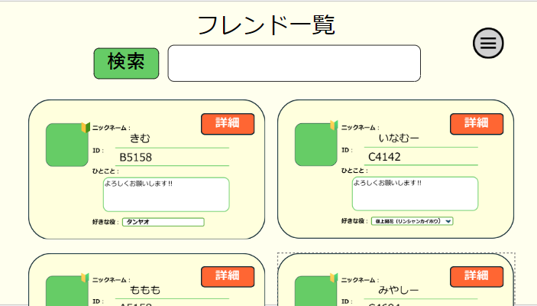
 |  |  | フレンド一覧画面
 |  |  |  |  |  |  |  |  |  |  |  |  |  |  |  |  |  |  | フレンド追加画面
④
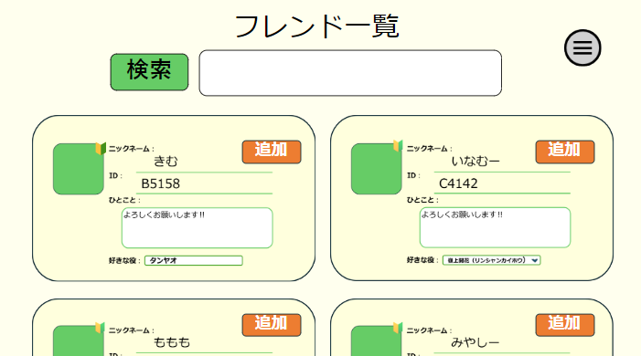
①
③

②

⑥
⑤

 | 機能設計
 |  |  | 1.ページロード
 |  |  | フレンド検索用jspを表示させる。
 |  |  | フレンドのデータベースを二列に追加、登録した日付の昇順で表示される。

 |  |  | 2.①③検索欄について
 |  |  |  | フレンドになりたい人のＩＤ又は氏名を入力し、検索をクリックすることで対象が画面に表示されます。
 |  |  |  | 画面に出ている申請ボタンを押すことでフレンドになることができ、フレンド一覧に追加されます。

 |  |  | ３．②詳細ボタンについて
 |  |  |  | ②の詳細ボタンを押すことでマイページのような画面が表示され、フレンドの好きな役や戦績、上がり役数を閲覧できます。

 |  |  | 4.メニューボタン
 |  |  |  | ④を押すとメニューバーがポップアップで表示される。

 |  |  | 5.追加ボタン
 |  |  |  | 検索をしたとき、検索結果のデータベースを登録した日付の昇順で表示される。
 |  |  |  | データベースを二列で表示される。
 |  |  |  | ⑥の追加ボタンを押すと、フレンドとして登録される。

 | 項目定義書

 | No |  | 物理名 |  | 論理名 |  | 画面型 |  | データ型(Java) | min | max | DBテーブル |  | DBカラム | 備考
 |  | 1 | search |  | 検索 |  | button
 |  | 2 | detail |  | 詳細 |  | button
 |  | 3 | form |  | 検索欄 |  | input |  | String
 |  | 4 | menu |  | メニュー |  | button
 |  | 5 | card |  | データカード |  | div
 |  | 5.1 | name |  | 名前 |  | div |  | String
 |  | 5.2 | id |  | ID |  | div |  | String
 |  | 5.3 | message |  | ひとこと |  | text-area |  | String
 |  | 5.4 | yaku |  | 好きな役 |  | input
 |  | 5.5 | img |  | プロフィール画像 |  | div |  | int
 |  | 6 | add |  | 追加 |  | button

アプリガイド
外部設計書 |  |  |  |  | チーム名 |  | 国士無双
 |  |  |  |  | 画面名 |  | アプリガイド |  |  |  | 作成者 | 桃田 稲村 |  |  | 更新者
 |  |  |  |  | システム名 |  | らく雀 |  |  |  | 作成日 | 2024-06-12 |  |  | 更新日 | 2024-06-12
 |  |  |  |  | 備考

 | 画面設計
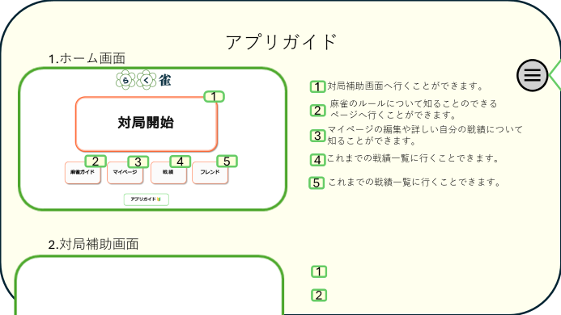

①

 | 機能設計
 |  | 1. ページロード

 |  | アプリガイド用jspを表示させる。
 |  | 下にスクロールすることで他のページ説明を読むことができるようになる

 |  | 2.①目次ボタン
 |  | ①のボタンを押すことで目次がポップアップされ表示されている文字列をクリックすることで目的の場所へ飛ぶことができる。

 | 項目定義書

 | No |  | 物理名 | 論理名 |  | 画面型 |  | データ型(Java) | min | max | DBテーブル |  | DBカラム | 備考
 |  | 1 | contens | 目次ボタン |  | botton |  | String

